Sheet1
Agenda Diária
 | Domingo | Segunda | Terça | Quarta | Quinta | Sexta | Sábado
7:00:00
7:30:00
8:00:00
8:30:00
9:00:00
9:30:00 |  |  |  | ESCOLA
10:00:00
10:30:00
11:00:00
11:30:00
12:00:00 |  |  |  |  |  | Almoço/banho
12:30:00 |  |  |  |  |  | Almoço/banho
13:00:00 |  |  |  | Almoço/banho | Almoço/banho | Almoço/banho
13:30:00 |  | Almoço/banho | Almoço/banho | Almoço/banho | Almoço/banho | TASK/STUDY ESCOLA
14:00:00 |  | Almoço/banho | Almoço/banho | TASK/STUDY ESCOLA | Almoço/banho | TASK/STUDY ESCOLA
14:30:00 |  | Almoço/banho | Almoço/banho | TASK/STUDY ESCOLA | TASK/STUDY ESCOLA | TASK/STUDY ESCOLA
15:00:00 |  | TASK/STUDY ESCOLA | TASK/STUDY ESCOLA | TASK/STUDY ESCOLA | TASK/STUDY ESCOLA | TASK/STUDY ESCOLA
15:30:00 |  | TASK/STUDY ESCOLA | TASK/STUDY ESCOLA | ESTUDAR TECNOLOGIA | TASK/STUDY ESCOLA | ESTUDAR TECNOLOGIA
16:00:00 |  | TASK/STUDY ESCOLA | TASK/STUDY ESCOLA | ESTUDAR TECNOLOGIA | TASK/STUDY ESCOLA | ESTUDAR TECNOLOGIA
16:30:00 |  | TASK/STUDY ESCOLA | TASK/STUDY ESCOLA | ENSAIAR MÚSICAS | ESTUDAR TECNOLOGIA | ESTUDAR TECNOLOGIA
17:00:00 |  | ESTUDAR TECNOLOGIA | ESTUDAR TECNOLOGIA | ENSAIAR MÚSICAS | ESTUDAR TECNOLOGIA | ESTUDAR TECNOLOGIA
17:30:00 |  | ESTUDAR TECNOLOGIA | ESTUDAR TECNOLOGIA | ENSAIAR MÚSICAS | ESTUDAR TECNOLOGIA | estudar musica
18:00:00 |  | ESTUDAR TECNOLOGIA | ESTUDAR TECNOLOGIA | SE ARRUMAR | ESTUDAR TECNOLOGIA | estudar musica
18:30:00 |  | ESTUDAR TECNOLOGIA | ESTUDAR TECNOLOGIA | SE ARRUMAR | Lazer | Lazer
19:00:00 |  | Lazer | Lazer | Igreja | Lazer | Lazer
19:30:00 |  | Lazer | Lazer | Igreja | Lazer | Lazer
20:00:00 |  | Lazer | Lazer | Igreja | Lazer | Lazer
20:30:00 |  | Lazer | Lazer | Igreja | Lazer | Lazer
21:00:00 |  | Lazer | Lazer | Igreja | Lazer | Lazer

 |  | ↓ Ou, Crie sua própria agenda diária no Smartsheet ↓

 |  | Comece agora | Grátis

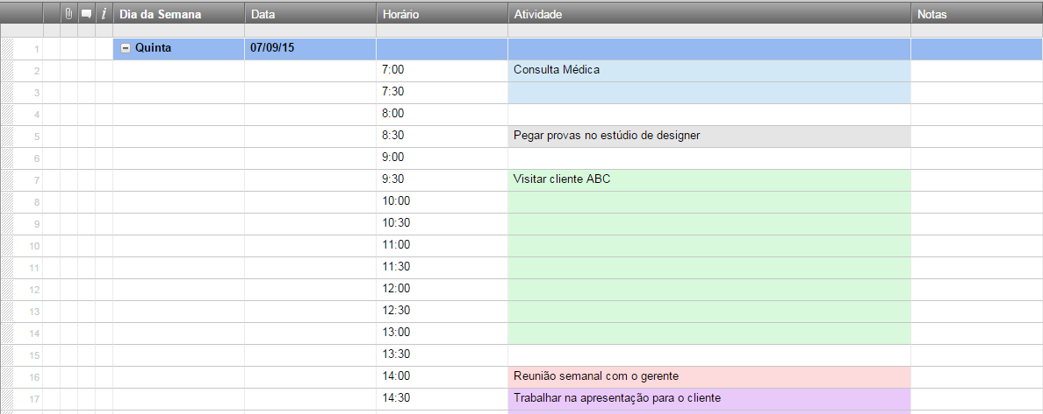
 |  |  |  |  | Monitore dua agenda dária com esse modelo online interativo

 |  |  |  |  | "O Smartsheet é o sonho de todo gerente de projeto se tornando realidade!"

 |  |  |  |  |  | Jodi Hadsell
 |  |  |  |  |  | Gerente de projeto

